Hilfsmittel+Definitionen
 |  | Hilfsmittel für Risikoanalyse
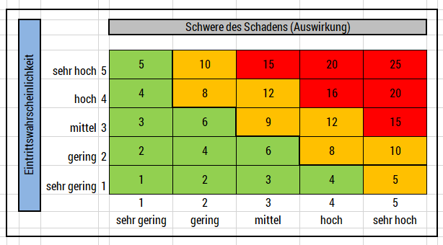

 | Risikoakzeptanzniveau
 | Wert | Risikoklassen | Folge daraus:
 | 1-7 | Geringe Risiken | Keine Veränderung
 | 8-14 | Mittlere Risiken | Risikobehandlung empfehlenswert
 | 15-25 | Hohe Risiken | Risikobehandlung unbedingt notwendig!

Schadensklassen (Interpretation)
Schadens-klasse | Wert | Finanzieller Schaden | Ausfall Kernprozesse | Reputationsschaden | Auswirkungen auf natürliche Personen
sehr gering | 1 | < Fr. 500.- | Minimalste Verzögerungen in den nachfolgenden Prozessen (bis zu 2 Stunden) | Vorfall ist nur internen Mitarbeitern bekannt. Keine medialen Auswirkungen | Keine Nachteile (wirtschaftlich, gesellschaftlich) für die Person
gering | 2 | < Fr. 3000.- | Minimale Verzögerungen in den nachfolgenden Prozessen (bis zu 2 Stunden) | Vorfall ist nur internen Mitarbeitern bekannt. Keine medialen Auswirkungen | Nachteile (wirtschaftlich, gesellschaftlich) im geringen Umfang für die Person
mittel | 3 | Zwischen Fr. 3.000.- und Fr. 10.000.- | Führt zu einer Verzögerung von ca. einen Tag bei den nachfolgenden internen Prozessen | Regionale mediale Auswirkungen | Finanzieller Schaden (nicht existenzgefährdend)
hoch | 4 | Zwischen Fr. 10.000.- und Fr. 30.000.- | Führt zu einer Verzögerung von mehr als einen Tag bei den nachfolgenden internen Prozessen | Vorfall hat nationale Mediale Auswirkungen, negatives Images auch bei Stellenausschreibungen | Identitätsdiebstahl, Diskriminierung,
sehr hoch | 5 | > Fr. 30.000.- | Führt zu einer Verzögerung bei den geplanten Lieferzeiten; Kundentermine können nicht eingehalten werden | Vorfall hat internationale mediale Auswirkungen, Verlust von Kunden | Lebensgefahr, Existenzgefährdend

Eintrittswahrscheinlichkeit (Definition)
Eintritts-wahrschein-lichkeit | Wert | Schätzung für die Zukunft |  | Blick in die Vergangenheit
sehr gering | 1 | Vorfall tritt frühestens in 10 Jahren oder später ein |  | Vorfall bisher noch nie eingetreten bzw. vor über 10 Jahren eingetreten
gering | 2 | Vorfall tritt frühestens in 6 Jahren oder später ein |  | Vorfall bisher noch nie eingetreten bzw. vor über 6 Jahren eingetreten
mittel | 3 | Vorfall tritt in den nächsten 4-6 Jahren ein |  | Vorfall ist in den letzten 4-6 Jahren eingetreten
hoch | 4 | Vorfall tritt in den nächsten 1-3 Jahren ein |  | Vorfall ist in den letzten 1-3 Jahren eingetreten
sehr hoch | 5 | Vorfall tritt im nächsten Jahr ein |  | Vorfall ist im letzten Jahr eingetreten

